关系图
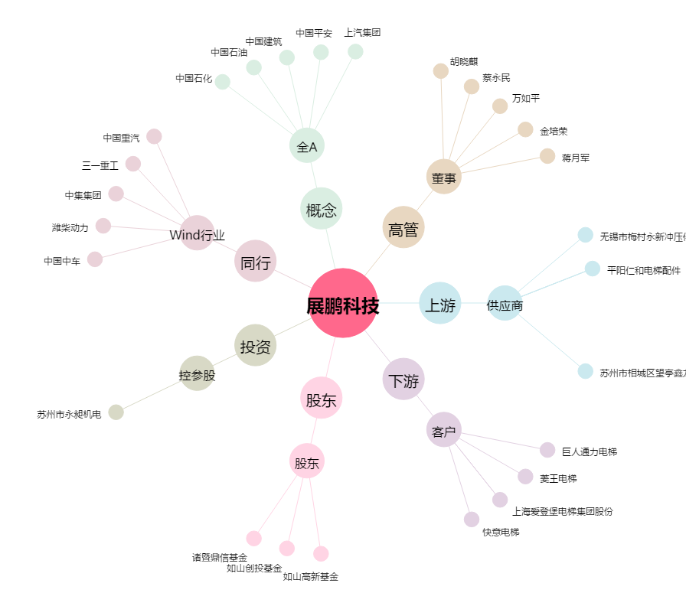
展鹏科技[603488.SH] - 关系概览图

